SpringMVC
 |  | 回顾MVC模式

M: model 数据模型 (javabean)
V: view 视图 (jsp/html)
C: controller 控制器(Action/Servlet)
目的:责任分离, 提高开发效率和维护成本
最经典的MVC模式:jsp+servlet+javabean
mvc框架

浏览器
发起请求
控制器controller
设置数据
数据模型

视图view(jsp)
回显数据

 |  | SpringMVC框架入门
什么是SPRING MVC？
Spring MVC是基于MVC模式的一个框架，它解决WEB开发中常见的问题(参数接收、文件上传、表单验证、国际化、等等)，而且使用简单，与spring无缝集成。
目前很多公司都采用Spring MVC，招聘要求需要熟悉Spring MVC。

HelloWorld程序:
1.导入spring核心包
2.导入web支持相关包
3.导入日志包
4.添加application.xml配置文件
5.创建HelloController类,实现Controller接口,实现接口的handleRequest的方法
6.在application.xml文件中添加bean
7.配置web.xml文件,设置我们的请求分发器
发起请求
tomcat服务器
web.xml
servlet
filter
listener
Struts2
请求分发器
StrutsPrepareAndExecuteFilter
EmployeeAction

DepartmentAction

EmployeeController
发起请求
tomcat服务器
web.xml
servlet
filter
listener
SpringMVC
请求分发器
DispatcherServlet

DepartmentController

当我发起请求的时候,开始初始化spring容器,这时候会寻找springmvc的配置文件,默认就是去WEB-INF里面找,
文件名称为<servlet-name>-servlet.xml
解决方案:
我们让springMVC去指定的位置去找配置文件

当我们第一次访问的时候才去初始化spring容器,那么假如配置了很多bean,第一次访问就会很慢
解决方案:
让spring容器在程序启动的时候就初始化

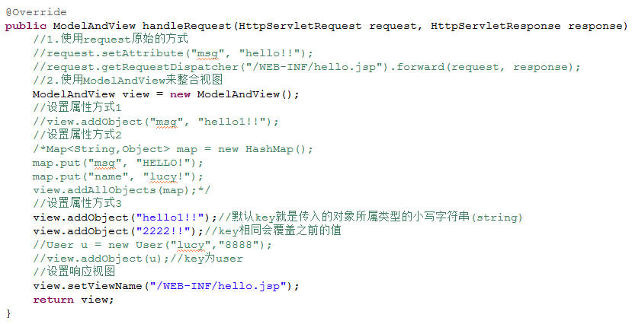

 |  |  | URL映射的方式

1.使用BeanNameUrl的方式
2.使用注解的方式
2.1不需要写name属性
2.2 IndexController类不再需要实现Controller接口,所以我们的方法签名及方法返回值都可以自定义.
3.3 在该类上打上@Controller注解,这时候表示该类通过注解的方式来配置URL信息
3.4在方法上打上@RequestMapping(“url路径”)注解,RequestMapping是可以写在类上,也可以写在方法上

此时的访问路径为: localhost/employee/save

如果方法的返回值,没有返回ModelAndView对象,形参上也没有声明HttpServletResponse对象
这时候就是使用默认的视图,视图路径就为请求的url路径,此时就会出现上面的异常

表示/index1这个路径已经被定义了,不能重复定义,所以会出现该错误
不是指同一个类中,如果两个类中的两个方法,他们url请求路径相同都会出现这个错误

 | 使用全注解的方式

1.在application.xml文件上添加开启注解扫描的配置
2.在类上添加@Controller注解,在方法上添加@RequestMapping注解
3.需要在项目中添加aop相关的包

 |  | 静态资源的处理

/和/*
/ 代表的是映射/index这种路径,也可以映射*.js,*.html等静态资源的路径,但是不会映射*.jsp
/* 代表的是映射所有/url,*.js,*.html,*jsp路径
当我们返回”/index.html”的路径时,本来应该是去找该页面,但是springmvc把整个字符串当做url的请求路径去找,就找不到
原因:
tomcat中也有很多内置的servlet，比如说数据的回显,是怎么样将我们封装的java对象放在我们的jsp页面进行回显呢?
由tomcat里面的servlet做的
同理,我们需要访问一个静态资源,tomcat也有对应的servlet为我们处理,恰好该servlet的映射路径也为/
在tomcat中的web.xml是先加载的,项目的web.xml是后加载的
如果配置了相同的路径，后面的会覆盖前面的.
也就是说,springMVC中的DispatcherServlet的映射路径覆盖了tomcat默认对静态资源的处理的路径
如果配置为/,那么Dispatcherservlet是不是需要对静态资源进行支持？
为什么不能使用/*?
/*会匹配jsp,但是springmvc不能处理jsp,没有这个功能,只有tomcat才可以处理,所以必须要交给tomcat
解决方案:
方案1:把静态资源交回给tomcat的default来进行处理
方案2:让springmvc去处理静态资源文件,但是这种方式不会以url映射路径来进行处理 ( 推荐使用)

 | 传参数的方式
1.原始的方式,使用request来获取参数
2.基于请求参数与形参同名的原则
3.请求参数名称和形参的名称不同时,可以使用@RequestParam来设置参数注入
4.直接使用数据模型传值,里面的属性也是进行同名原则来匹配的
通过数据模型传参要求当前的对象所属的类型有无参数的构造器
5.地址栏传参:通过url请求路径来设置参数

 |  | 处理中文乱码问题

 |  | 传值的方式
1.使用Servlet原生的方式
request.setAttribute("msg", "hello!!");
request.getRequestDispatcher("/WEB-INF/hello.jsp").forward(request, response);
2.使用ModelAndView对象进行数据回显(3种添加对象的方式)
3.直接返回对象
如果该方法没有返回ModelAndView对象,也没有使用response,那这时候就给他一个默认的视图名称为当前请求的url路径
如果没有视图解析器,就是出现环形访问的错误.
但是,我们配置了视图解析器之后会直接给他添加前缀和后缀 (前缀+url+后缀 )
//如果返回类型是String类型,那么直接当作视图名称,并且加上视图解析器的前缀和后缀
//如果返回类型不是string类型,把当前请求的url路径当作视图名称,并且加上视图解析器的前缀和后缀
4.返回String类型的对象,可以使用Model来设置值( 推荐使用)
如果想要访问webroot目录下的文件,可以使用redirect: 或者 forward: 来进行重定向或转发,此时是不会添加视图解析器中的前缀和后缀.

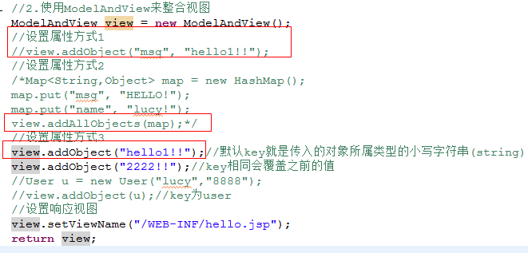

文件上传与下载
1.File类没有无参数的构造器,所以我们的形参上也不能使用File来作为参数接收
2.需要配置上传相关的属性
3.项目中引入文件上传相关的包
4.文件上传的方法
5.文件下载

 |  | 拦截器

1.创建一个拦截器类LoginInterceptor,需要实现HandlerInterceptor接口
需要覆盖里面的3个抽象方法
2.注册拦截器

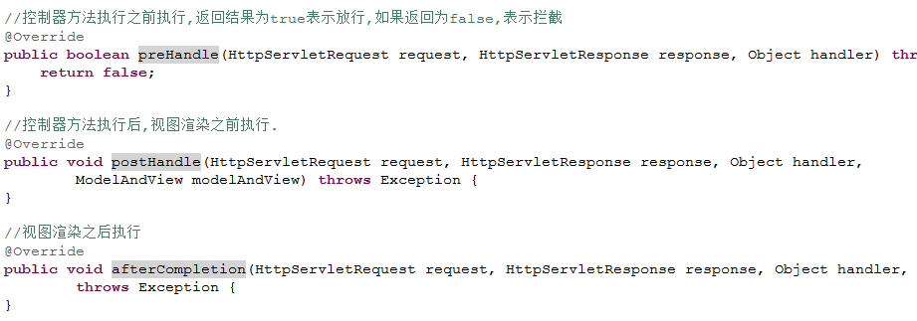

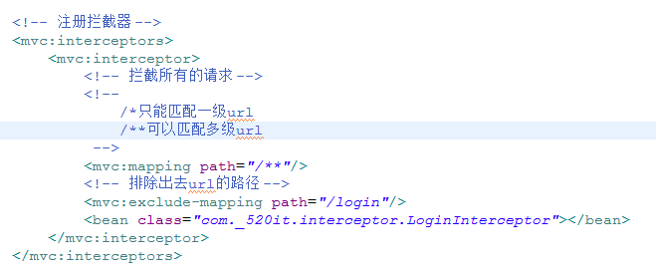

 |  | 返回JSON数据
1.加入支持JSON的包. ,如果没有加入这些包,会出现406错误.
2.在方法上加上@ResponseBody注解
SpringMVC会自动的将返回的对象解析成JSON格式返回给客户端.

日期时间处理
1.问题:后台返回数据给前台的时候,如果对象中有date类型,那么输出来的json字符串,里面的日期会解析成毫秒值
解决方案1:
直接在字段上添加@JsonFormat注解,但是这种只针对具体某一个字段 ( 推荐使用)
解决方案2:
在配置文件上添加这段配置.

1.问题:前台提交表单到后台,如果后台的形参所属的类型中包含这个日期类型,那么封装的时候会出现400错误
主要是因为springmvc不知道我们是以什么样的格式来发送日期的字符串,就不知道怎么样进行解析了
解决方案1:在该日期字段上添加@DataTimeFormat ( 推荐使用)
解决方案 2:在Controller上添加initBinder方法

springMVC与Struts2的对比
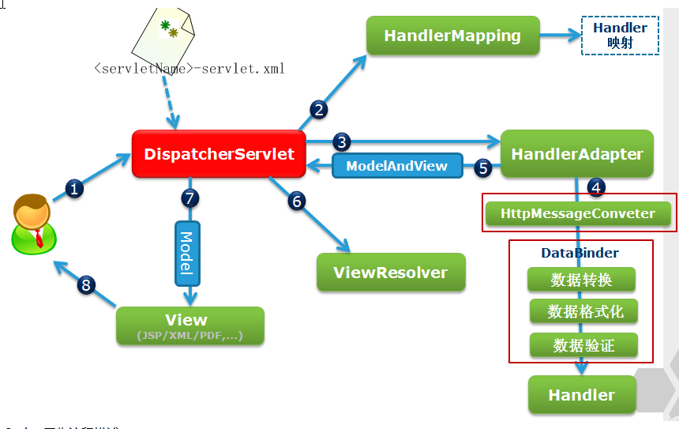
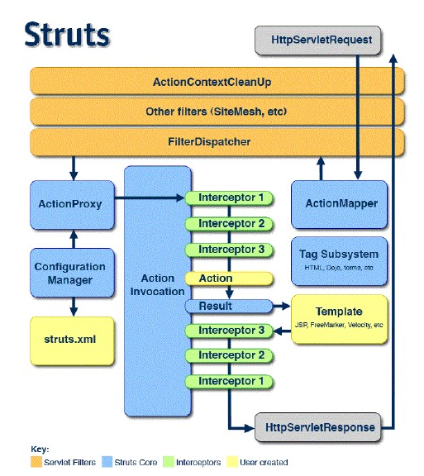
 |  |  |  |  |  |  | springMVC和Struts2的区别

 |  |  |  |  |  |  |  |  | 前端拦截器

Strut2通过filter
拦截请求,分发请求到对应的Action
StrutsPrepareAndExecuteFilter
Tomcat服务器
能解析的就
servlet
filter
listener
EmployeeAction

前台请求

DepartmentAction

springmvc通过serlvet来拦截请求,
然后把请求分发到不同的控制器上
DispatcherServlet
需要配置初始化的时候启动
load-on-start
以及需要配置默认的加载路径
(默认去WEB-INF下寻找配置文件)
<init-param></init-param>
Tomcat服务器
能解析的就
servlet
filter
listener
EmployeeController

前台请求

DepartmentController

 |  |  |  |  |  |  |  |  | 核心类不同

Struts2中的Action是多例的.是线程安全的.所以可以使用成员变量
@Controller
@Scope(“prototype”)
class EmployeeAction{
}
springMVC是单例的.不应该使用成员变量,否则会出现线程安全问题.
@Controller
class EmployeeController{
}

 |  |  |  |  |  |  |  |  | 前台注入值的方式

 |  |  | struts2 |  |  |  |  |  |  |  |  |  | 普通属性值注入
EmployeeAction{
private String userName;
private String password;
//getter setter
}
前台表单
<input name=”userName”>
<input name=”password”>

 |  |  |  |  |  |  |  |  |  |  |  |  | 对象属性值注入
EmployeeAction{
private User user;
//getter setter
}
User{
private String userName;
private String password;
//getter setter
}
前台表单
<input name=”user.userName”>
<input name=”user.password”>

 |  |  |  |  |  |  |  |  |  |  |  |  | 实现ModelDriver接口,对象模型属性注入
EmployeeAction implements ModelDriven{
private User user;
//getter setter
public Object getModel(){
if(user==null){
user = new User();
}
return user
}
}
前台表单
<input name=”userName”>
<input name=”password”>

 |  |  | springMVC |  |  |  |  |  |  |  |  |  | 直接将参数定义在调用的方法签名上,要求前台的参数名和后台的方法参数名一致

class EmployeeController{
@RequestMapping();
public void login(String userName,String password){}
}
直接方法上注入和前台同名的参数[基于同名匹配规则]

前台表单
<input name=”userName”>
<input name=”password”>

class EmployeeController{
@RequestMapping();
public void login(@RequestParam(name=”name”)String userName,String password){}
}
如果前台传过来的参数名和形参的参数名不一致的时候需要使用@RequestParam来解决

前台表单
<input name=”name”>
<input name=”password”>

 |  |  |  |  |  |  |  |  |  |  |  |  | 使用对象传参方式,前台参数名需要和对象中的参数名相同.
class EmployeeController{
@RequestMapping();
public void login(User user){}
}
直接在方法参数上添加对象,通过对象的方式传参
User{
private String userName;
private String password;
//getter setter
}
前台表单
<input name=”userName”>
<input name=”password”>

 |  |  |  |  |  |  |  |  |  |  |  |  | 通过原始的servlet-api的方式.
前台表单
<input name=”userName”>
<input name=”password”>
class EmployeeController{
@RequestMapping();
public void login(HttpServletRequest request){
String userName = request.getParamter(“userName”);
String password = request.getParamter(“password ”);
}
}
直接在方法上注入一个request,通过getParamter的方式获取

 |  |  |  |  |  |  |  |  |  |  |  |  | 通过地址栏传参的方式注入
前台请求
localhost/employee/5
class EmployeeController{
@RequestMapping(“/employee/{id}”);
public void login(@PathVariable(“id”) Long id){
}
}
地址栏参数注入值.

 |  |  |  |  |  |  |  | 传值的方式和返回视图的方式

<action>
<result name=”success” type=””>/WEB-INF/data.jsp</result>
</action
 |  |  | struts2
class EmployeeAction(){
public String input(){
ActionContext.getContext.put(key,value);
return “success”
}
}

 |  |  | springMVC

class EmployeeController{
public void value(httpServletRequest request,HttpServletResponse response){
request.setAttribute(key,value);
}
}
通过servlet的api方式把值放入request域中,通过request.getDispatcher(“”).forward();或者通过response.sendRedirect();重定向.

class EmployeeController{
public ModelAndView value(){
ModelAndView mv = new ModelAndView();
mv.addObject(key,value);
mv.addObject(value);//这个方法默认的key为类型的全小写 "哈哈"---->string
mv.setViewName(“/WEB-INF/view/input.jsp”);
return mv;
}
}
通过返回ModelAndView对象,把内容放入到ModelAndView对象中.通过 mv.setViewName来设置响应的页面.默认是转发的.

class EmployeeController{
@RequestMapping(“/data”);
@ModelAttribute(“u”);//这个注解可以修改默认的key----->${u.name}
public User value(){
return new User();//user
}
}
直接返回对象,如果没有配置@ModelAttribute,默认key就是类型的全小写.
//此时,既没有ModelAndView,又没有request和response.这时候就springMVC就不知道如何帮你响应请求.
//默认转发到localhost/data页面了
//此时需要配置视图解析器.
这个类可以在spring-webmvc.jar/org/springframework/web/servlet/DispatcherServlet.properties找到.
<bean class="org.springframework.web.servlet.view.InternalResourceViewResolver">
<property name="prefix" value="/WEB-INF/view/"/>
<property name="suffix" value=".jsp"></property>
</bean>
配置视图解析器后,会帮你默认加上前缀和后缀.
此时响应的页面
localhost/WEB-INF/view/data.jsp(转发)
此时响应的页面---->前缀+请求名+后缀
-------------------------------------------------------------------------------------------------------------------------------------------
如果想修改响应名.
class EmployeeController{
@RequestMapping(“/data”);
public String value(){
return “value”;
}
}
如果配置了视图解析器后,返回的内容是string.此时找的视图名就变成了
前缀+返回值+后缀----->/WEB-INF/view/value.jsp
------------------------------------------------------------------------------------------------------------------------------------------
如果返回的是String,又没有response.那回显的值放哪里呢?
在方法中传入参数Model
class EmployeeController{
@RequestMapping(“/data”);
public String value(Model model){
model.addObject(key,value);
return “value”;
}
}
------------------------------------------------------------------------------------------------------------------------------------------
如果不想加前缀和后缀,想直接访问到webapp下的内容怎么办?
不想转发了,想重定向了,怎么办?
在返回值前面加上对应的前缀
forward:转发
redirect:重定向
class EmployeeController{
@RequestMapping(“/data”);
public String value(Model model){
model.addObject(key,value);
return “forward:value.jsp”;//转发到webapp下的value.jsp了.
}
}
class EmployeeController{
@RequestMapping(“/data”);
public String value(Model model){
model.addObject(key,value);
return “redirect:value.jsp”;//重定向到webapp下的value.jsp了.
}
}

 |  |  |  |  |  |  |  |  |  |  | 返回JSON

 |  |  | struts2
 |  |  | 需要加入和json整合的包.sturts-json-lib.jar
class EmployeeAction{
public String jsonMethod() { putContext("rootObj",value);
return ”jsonResult”;
}
}
<package name="default" namespace="/" extends="struts-default,json-default">
<action>
<result name="jsonResult" type="json">
<param name="root">rootObj</param>
<param name="excludeNullProperties">true</param>
</result>
</action>
</package>

 |  |  | springMVC

1.加入JSON的相关包.
jackson-annotations-2.5.0.jar
jackson-core-2.5.0.jar
jackson-databind-2.5.0.jar
2.在springMVC配置文件中配置<mvc:annotation-driven/>
这个直接是由org.springframework.web.servlet.config.AnnotationDrivenBeanDefinitionParser来解析的.
从这个类中可以看到他和JSON解析有关的.
3.需要在返回JSON格式的方法上添加@ResponseBody的注解
ResponseBody: 该注解用于将Controller的方法返回的对象，通过适当的HttpMessageConverter转换为指定格式后，写入到Response对象的body数据区
class EmployeeController{
@RequestMapping(“”)
@ResponseBody
public List query(){
return new ArrayList();
}
}

 |  |  |  |  |  |  |  |  |  |  |  | 更新前预处理

 |  |  |  | struts2

class EmplyeeAction implements Preparable{
@Override
public void prepare() throws Exception {}
public String save() {}
public void prepareSave() {}
}

 |  |  |  | springMVC

class EmployeeController{
@RequestMapping(“/employee_save”)
public AjaxResult save(Employee e){}
@RequestMapping(“/employee_update”)
public AjaxResult update(Employee e){}
@ModelAttribute
public void before(@RequestParam(name=”id”,defaultValue=”-1”)Long id,Model model){
if(id!=-1){
Employee emp = employeeService.get(id);
model.addObject(emp);
}
}
}
@ModelAttribute:这个注解单独定义在某个方法上代表:访问这个Controller的其他方法前必须都先访问这个方法.

Employee{
private Long id;
private String userName;
private String password;
private Integer status;
//setter getter
}

 |  |  |  |  |  |  |  |  |  |  | 没有@ModelAttribute的时候

1.首先在spring请求的上下文中找看有没有已经存在的Employee对象?(可以理解为在Model中找看看有没有.)
2.发现是没有的.
3.创建一个Employee的对象emp(地址为:@0x85),然后根据前台传过来的值,基于同名匹配规则注入值.
emp.setId(5);
emp.setUserName(“admin”);
emp.setPassword(“123”);
4.然后把这个对象注入到update方法中

数据库中
id userName password status
5 admin 345 1

update(Employee emp){
//这里的emp就是@0x85
//{id:5,userName:”admin”,password:”123”,status:null}
前台
<input name=”id” value=”5”>
<input name=”useName” value=”admin”>
<input name=”password” value=”123”>
数据库中
id userName password status
5 admin 123 null
 |  |  |  |  |  |  |  |  |  |  |  |  |  | springMVC的拦截器
 |  |  |  |  | 更新用户 |  |  |  |  |  |  |  |  |  |  | 更新到数据库

 |  |  |  |  |  |  |  |  |  |  | 有@ModelAttribute的时候

1.请求先来到@ModelAttribute修饰的方法before.
2.发现id!=-1条件满足.
3.调用
Employee emp = employeeService.get(id);
model.addObject(emp);
此时这个对象的值@0x88
{id:5,userName:”admin”,password:”345”,status:1}
1.首先在spring请求的上下文中找看有没有已经存在的Employee对象?(可以理解为在Model中找看看有没有.)
2.发现是有的.
3.使用上下文中的Employee对象emp@0x88,然后根据前台传过来的值,基于同名匹配规则注入值.
emp.setId(5);
emp.setUserName(“admin”);
emp.setPassword(“123”);
4.然后把这个对象注入到update方法中
此时对象中的值:{id:5,userName:”admin”,password:”123”,status:1}
数据库中
id userName password status
5 admin 345 1

前台
<input name=”id” value=”5”>
<input name=”useName” value=”admin”>
<input name=”password” value=”123”>
update(Employee emp){
//这里的emp就是@0x88}
//{id:5,userName:”admin”,password:”123”,status:1}}
数据库中
id userName password status
5 admin 123 1
 |  |  |  |  |  |  |  |  |  |  |  |  |  |  | springMVC的拦截器
 |  |  |  |  |  | 更新用户
 |  |  |  |  |  |  |  |  |  |  |  |  |  |  |  |  | 更新到数据库

 |  |  |  |  |  |  |  | 文件上传

 |  | struts2

<package extends="struts-default">
<action >
<result name="success">/WEB-INF/page/message.jsp</result>
<interceptor-ref name="fileUpload">
<!-- 文件过滤 -->
<param name="allowedTypes">image/bmp,image/png,image/gif,image/jpeg</param>
<!-- 文件大小, 以字节为单位 -->
<param name="maximumSize">1025956</param>
</interceptor-ref>
<!-- 默认拦截器必须放在fileUpload之后，否则无效 -->
<interceptor-ref name="defaultStack" />
</action>
</package>
public class Employee extends ActionSupport {
// 封装上传文件域的属性
private File image;
// 封装上传文件类型的属性
private String imageContentType;
// 封装上传文件名的属性
private String imageFileName;
}

 |  | springMVC

在配置文件中配置,文件上传解析器,这个bean的id必须是multipartResolver,可以DispatcherServlet类中找到
<bean id="multipartResolver" class="org.springframework.web.multipart.commons.CommonsMultipartResolver">
<!-- 设置上传文件的最大尺寸为1MB -->
<property name="maxUploadSize">
<value>#{1024*1024}</value>
</property>
</bean>
--------------------------------------------------------------------------------------------------------------------------------------------------------------------------------------------
在上传的Controller中.
class EmployeeController {
@RequestMapping()
public void upload(MultipartFile file){
file.getInputStream();---->通过这个方法获取到上传文件的输入流
IOUtils.copy(file.getInputStream(), os);//
}
}

 |  |  |  |  |  |  |  | 拦截器

 |  | struts2
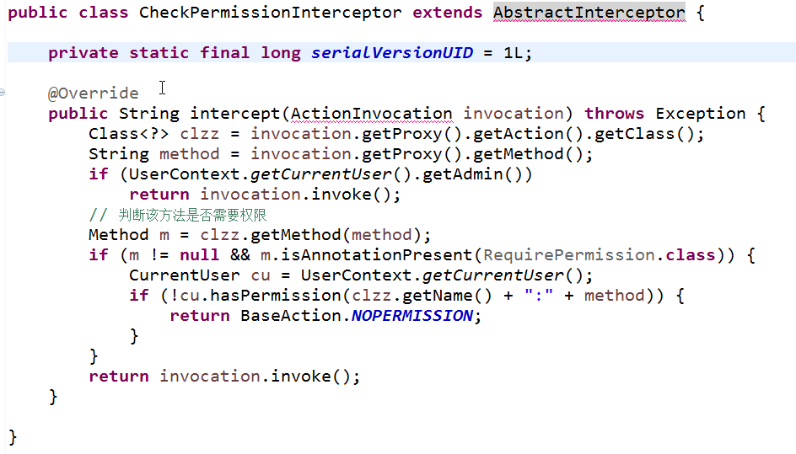
<package name="default" namespace="/" extends="struts-default,json-default">
<interceptors>
<interceptor name="loginCheck" class="com._520it.pss.util.LoginInterceptor" />
<interceptor name="permissionCheck" class="com._520it.pss.util.CheckPermissionInterceptor" />
<interceptor-stack name="myParamsPrepareParamsStack">
<interceptor-ref name="store">
<param name="operationMode">AUTOMATIC</param>
</interceptor-ref>
<interceptor-ref name="paramsPrepareParamsStack" />
</interceptor-stack>
<interceptor-stack name="myCheckPPPS">
<interceptor-ref name="loginCheck" />
<interceptor-ref name="permissionCheck" />
<interceptor-ref name="myParamsPrepareParamsStack" />
</interceptor-stack>
</interceptors>
<default-interceptor-ref name="myCheckPPPS" />
<!---这里是Action->
<action name="main" class="mainAction">
<result>/WEB-INF/views/main.jsp</result>
</action>
</package>
Struts2的拦截器是类级别的拦截器.只要你请求这个Action中的所有方法都会被这些拦截器拦截到.

 | springMVC

在springMVC的拦截器中添加如下配置
<mvc:interceptors>
<mvc:interceptor>
<mvc:mapping path="/*" />
<mvc:exclude-mapping path=""/>
<bean class="com.xmg.springmvc.hello.DemoInteceptor"></bean>
</mvc:interceptor>
</mvc:interceptors>
------------------------------------------------------------------------------------------------------------------------------------------
<mvc:mapping path="/*" />
1.如果只配置/*,那只拦截localhost/employee.do的请求,类似localhost/page/employee.do的请求就无法拦截
2.如果配置成/**,那localhost/employee.do和localhost/page/employee.do请求都会被拦截到.
<mvc:exclude-mapping path=""/> :不需要拦截的请求.
<bean class=””></bean> :拦截器类.
<mvc:interceptor>:代表一个拦截器
<mvc:interceptors>:在这个标签中,可以配置多个<mvc:interceptor>,按配置的顺序执行.
------------------------------------------------------------------------------------------------------------------------------------------
springMVC的拦截器是可以配置成这个样子:<mvc:mapping path="/login.do" />
是可以控制到方法级别的拦截的.所以他的拦截的细粒度更细.
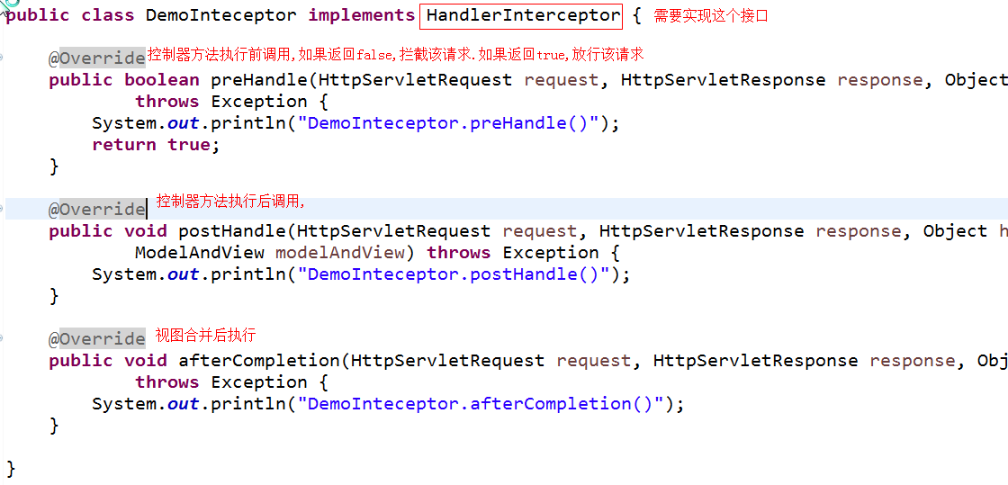

 |  |  |  |  |  |  |  |  |  | springMVC中的日期

 |  | 后台解析数据到前台
如果使用springMVC+JSON返回数据到前台,如果返回的对象中包含日期的对象,JSON解析到前台的时候,日期就直接解析成毫秒数了.
需要在springMVC.xml中添加这样的配置,让JSON解析的时候按我们的定义的格式进行解析
//在springmvc的配置文件中添加这个.annotation-driven在配置文件中值配置一次
<mvc:annotation-driven>
<mvc:message-converters>
<bean class="org.springframework.http.converter.json.MappingJackson2HttpMessageConverter">
<property name="objectMapper">
<bean class="com.fasterxml.jackson.databind.ObjectMapper">
<property name="dateFormat">
<bean class="java.text.SimpleDateFormat">
<constructor-arg type="java.lang.String" value="yyyy-MM-dd HH:mm:ss"/>
</bean>
</property>
</bean>
</property>
</bean>
</mvc:message-converters>
</mvc:annotation-driven>

 |  | 前台表单提交日期格式的数据到前台

如果前台表单中,提交日期的参数<input name=”time” value=”2016-04-23”>,提交的时候会报400的错误,后台也没报错.
此时是在springMVC帮你注入参数的时候发生错误了,所以报了400的错误.
如果需要解析前台注入日期字段失败的问题.需要添加如下配置.
----------------------------------------------------------------------------------------------------------------------------------------------------------------
1.在Controller中添加这样的方法,springMVC会在注入参数之前调用这个方法,设定你需要转成的类型,然后帮你注入.
class Employee {
@RequestMapping(“”)
public AjaxResult save(Employee emp){}
@InitBinder
public void initBinder(WebDataBinder binder){
SimpleDateFormat sdf = new SimpleDateFormat("yyyy-MM-dd");
sdf.setLenient(false);
binder.registerCustomEditor(Date.class, new CustomDateEditor(sdf, true));
}
}
----------------------------------------------------------------------------------------------------------------------------------------------------------------
2.直接在需要注入的字段上添加注解,可以作用在字段上或者set方法上.
class Employee{
@DateTimeFormat(pattern="yyyy-MM-dd")
private Date time;
}

class Employee{
private Date time;
}

 |  |  |  |  |  |  |  |  |  |  |  | 执行流程

执行流程分析
执行流程

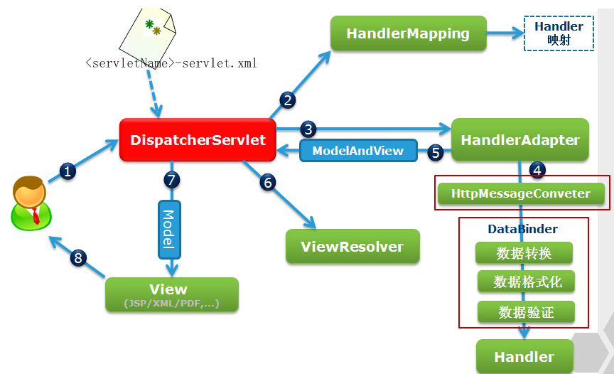
HanderMapping 请求映射处理器:（说明书）
作用：根据不同的请求选择最合适的处理器(自己编写的控制器)，请求映射处理器可以配置多个，谁最先匹配就执行谁。
[org.springframework.web.servlet.mvc.method.annotation.RequestMappingHandlerMapping@4ca15579, org.springframework.web.servlet.handler.BeanNameUrlHandlerMapping@73f2a23c, org.springframework.web.servlet.handler.SimpleUrlHandlerMapping@3e794c9c]
HandlerExecutionChain：处理执行链:(控制器+3个拦截器(两是自己定义的,一个是内置))
[public org.springframework.web.servlet.ModelAndView com._520it.springmvc.hello.ValueController.handleRequest(javax.servlet.http.HttpServletRequest,javax.servlet.http.HttpServletResponse) throws java.lang.Exception] and 3 interceptors

HandlerAdapter 处理器适配：（工具）
作用： 支持多种类型的处理器，如何来执行"处理器（控制器）“；
[org.springframework.web.servlet.mvc.method.annotation.RequestMappingHandlerAdapter@266a611d, org.springframework.web.servlet.mvc.HttpRequestHandlerAdapter@120dca9f, org.springframework.web.servlet.mvc.SimpleControllerHandlerAdapter@477195fb]

protected void doDispatch(HttpServletRequest request, HttpServletResponse response) throws Exception {
//获取到处理执行链(控制器方法+拦截器)
HandlerExecutionChain mappedHandler = getHandler(processedRequest);
.......
//获取到处理是配置（真正执行controller的对象）
HandlerAdapter ha = getHandlerAdapter(mappedHandler.getHandler());
......
//依次调用拦截器中PreHandler方法
if (!mappedHandler.applyPreHandle(processedRequest, response)) {
return;
}
....
// 真正的执行控制器的代码,参数自动注入这步处理的.
mv = ha.handle(processedRequest, response, mappedHandler.getHandler());
....
//应用默认的视图名称
applyDefaultViewName(request, mv);
....
//调用拦截器中postHandler方法.
mappedHandler.applyPostHandle(processedRequest, response, mv);
.....
//合成视图
processDispatchResult(processedRequest, response, mappedHandler, mv, dispatchException);
}
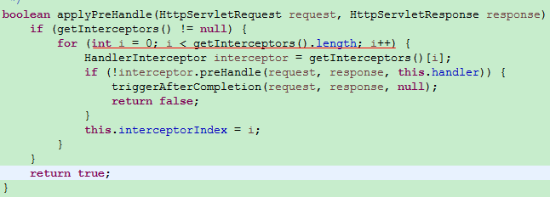

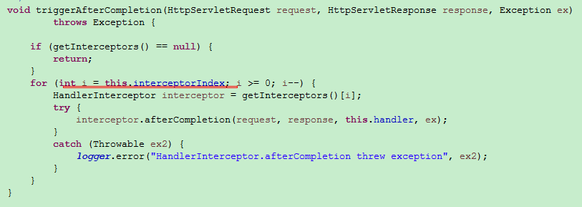

private void processDispatchResult(){
......
render(mv, request, response);//1011行
.....
if (mappedHandler != null) {
//执行拦截器afterCompletion方法
mappedHandler.triggerAfterCompletion(request, response, null);
}
}

protected void render(ModelAndView mv, HttpServletRequest request, HttpServletResponse response){
.....
view.render(mv.getModelInternal(), request, response);
.....
}

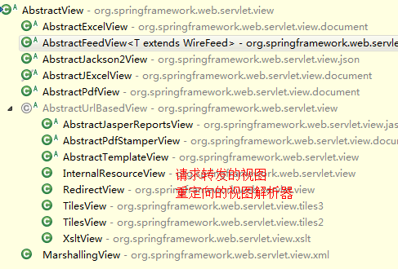

public void render(Map<String, ?> model, HttpServletRequest request, HttpServletResponse response) throws Exception {
//将所有设置的模型数据放入map中
Map<String, Object> mergedModel = createMergedOutputModel(model, request, response);
prepareResponse(request, response);
//找到适合的视图解析器，将模型合并.
renderMergedOutputModel(mergedModel, getRequestToExpose(request), response);
}

注入值错误
 |  | 前台注入报400错误

前台:
dept=1
直接将一个数值赋值给一个对象
相当于emp.setDept(1);
class EmployeeController{
save(Employee emp){}
}
Employee{
Department dept;
}
表单提交

前台:
dept.id=哈哈
直接将一个字符串赋值给一个对象
相当于emp.setDept(“哈哈”);
class EmployeeController{
save(Employee emp){}
}
Employee{
Department dept;
}
表单提交

前台:
dept.id=
前台dept.id没有值,此时保存的时候关系没有打破,报保存的时候管理了一个数据库中没有的记录
class EmployeeController{
save(Employee emp){
//在这里需要打破关系
//if(emp.getDept().getId()==null){
emp.setDept(null);
}
}
}
Employee{
Department dept;
}
表单提交

前台:
id=5
dept.id=6
此时注入也会报错
class EmployeeController{
update(Employee emp){
//在这里需要打破关系
//if(emp.getDept().getId()==null){
emp.setDept(null);
}
}
before(@RequestParam(name=”id”,default=”-1” Long id,Model model)){
if(id!=-1){
Employee emp = empService.get(id);
model.addObject(emp);
//更新前的预处理,查询出Employee对象emp,这个对象中的
//dept对象是一个懒加载对象.
//后面springMVC帮emp注入前台参数的时候.emp.getDept().setId(6);
//此时操作了懒加载对象的非getID和非getClass()方法,会报no session的错误.
}
}
}
Employee{
Department dept;
}
表单提交

前台:
inputTime = 2015-04-01
注入日期类型的会发生错误
需要添加配置.
class CustomerController{
save(Customer customer){}
}
Customer{
private Date inputTime;
}

 | 表单提交

如果前台表单中,提交日期的参数<input name=”time” value=”2016-04-23”>,提交的时候会报400的错误,后台也没报错.
此时是在springMVC帮你注入参数的时候发生错误了,所以报了400的错误.
如果需要解析前台注入日期字段失败的问题.需要添加如下配置.
----------------------------------------------------------------------------------------------------------------------------------------------------------------
1.在Controller中添加这样的方法,springMVC会在注入参数之前调用这个方法,设定你需要转成的类型,然后帮你注入.
class Employee {
@RequestMapping(“”)
public AjaxResult save(Employee emp){}
@InitBinder
public void initBinder(WebDataBinder binder){
SimpleDateFormat sdf = new SimpleDateFormat("yyyy-MM-dd");
sdf.setLenient(false);
binder.registerCustomEditor(Date.class, new CustomDateEditor(sdf, true));
}
}
----------------------------------------------------------------------------------------------------------------------------------------------------------------
2.直接在需要注入的字段上添加注解,可以作用在字段上或者set方法上.
class Employee{
@DateTimeFormat(pattern="yyyy-MM-dd")
private Date time;
}

class Order{
}
实体的名字最好不要和数据库的关键字同名----->没办法创建表的.
1.和关键字不同命,改名
2.配置文件中配置table="orderBill"

